US-08_StateTransition
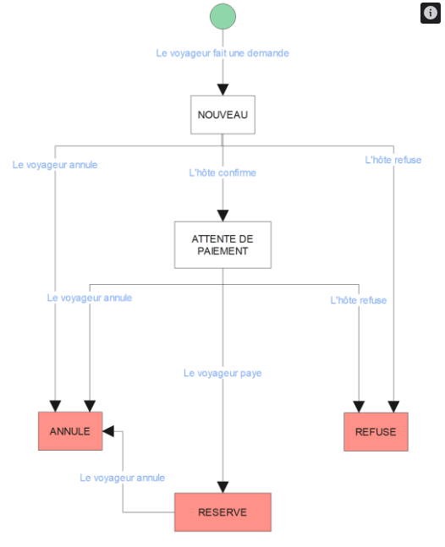
State Transition
Etat actuel | Action | Nouvel état
NOUVEAU | Confirmer | PAIEMENT EN ATTENTE
NOUVEAU | REFUSÉr | REFUSÉ
PAIEMENT EN ATTENTE | Annuler | ANNULE
PAIEMENT EN ATTENTE | Marquer comme payé | RESERVE

Decision Table
Statut | Paiement hôte configuré | Action | Résultat
NOUVEAU | Oui | Confirmer | PAIEMENT EN ATTENTE
NOUVEAU | Oui | REFUSÉr | REFUSÉ
PAIEMENT EN ATTENTE | Oui | Payer | Paiement affiché
PAIEMENT EN ATTENTE | Non | Payer | Paiement refusé
PAIEMENT EN ATTENTE | Oui | Marquer comme payé | RESERVE

